Sheet1
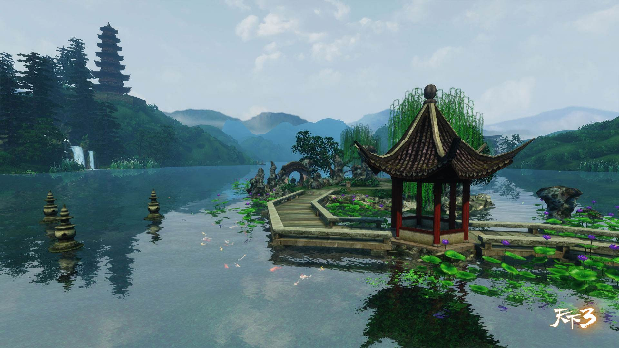
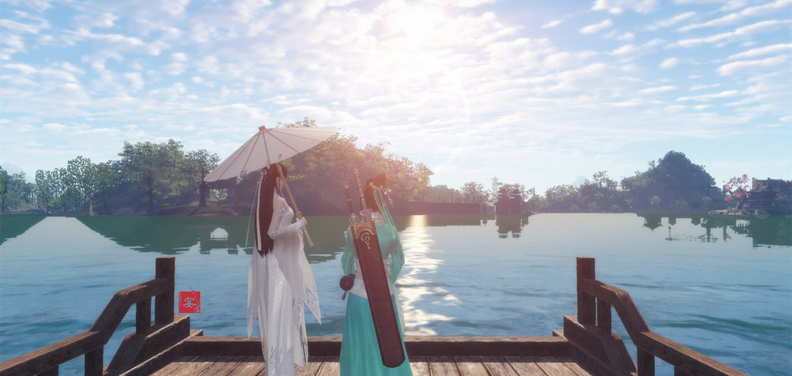
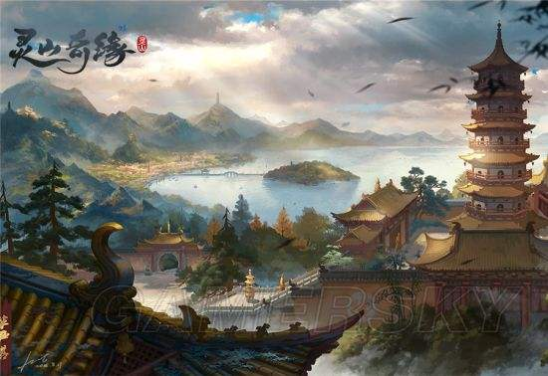

场景名称 | 场景命名 | 场景规格 | 场景用途 | 场景说明 | 设计图 | 参考图
杭州 | HangZhou | 150*120 在满足场景重要景观的情况下，可根据情况调整 | 主城+野外 相关的剧情有：西湖初识、白府成婚、断桥重逢、雷峰塔分离、状元拜塔、仕林寻母途中破庙遇袭 | 季节：春夏季 时辰：下午 天气：阳光明媚 整体气氛： 重要景观：断桥（含附近的凉亭）、清波门渡口、白府、白府附近的大树下的石凳、破庙、雷峰塔 1、断桥：桥长20米，宽4米左右，坡度要缓，方便拍摄断桥重逢的剧情 2、凉亭：要可坐人 3、清波门渡口： 牌坊上要能看出“清波门”； 要有一定的空地，方便放置npc对话； 此处为传送点，需要有传送点的表现 4、白府： 崭新的四合院，约为30*20，可进入，中间有庭院； 同排的邻居可看见正面，不可进入，无人居住； 对面的邻居看见房舍后院，无人居住 5、破庙：庙门前要较为开阔，可以放小怪 6、雷峰塔：此区域较大，且地势较高。分为3层，第1层前有牌楼，前2层略有一些装饰，第3层最为空旷，约为25*20，以便演绎夫妻分离、状元拜塔的大场面。 7、西湖：垂柳、荷花、奇石 路径： 1、清波门——白府：路径平坦，约30米 2、清波门——破庙：地势略微升高，约20米 3、破庙——雷峰塔：地势逐渐升高，约40米 | 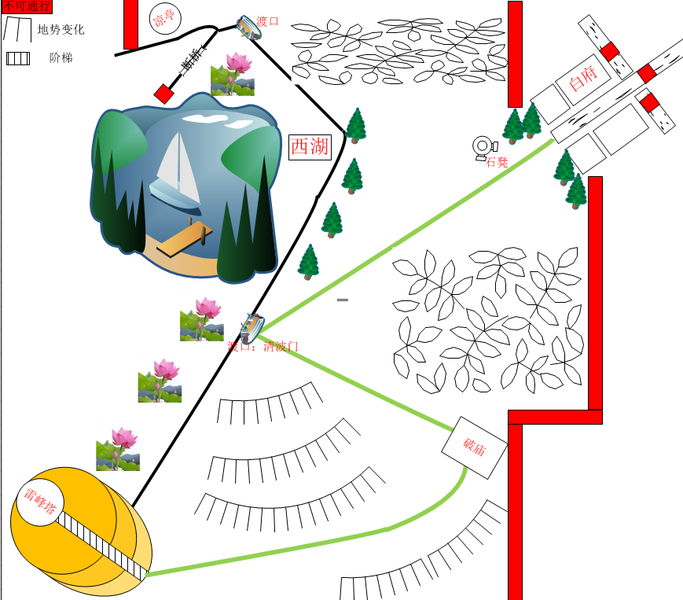 | 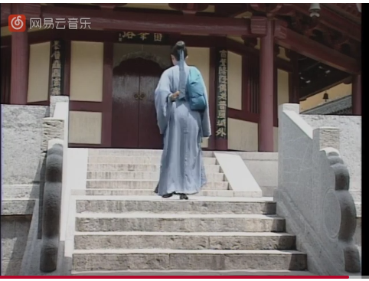  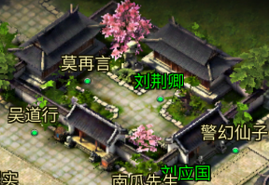 | 